OLE추출 테스트
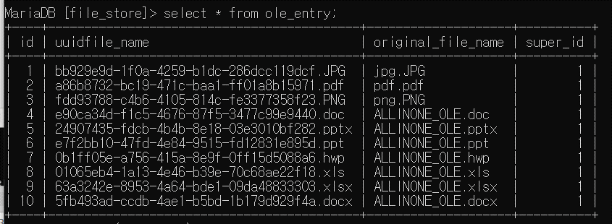
문서타입 | 버전 | 첨부된 OLE | OLE분리결과 |  | 비고 | 첨부 이미지
 |  |  | 파일명 추출 | 파일로 OLE분리
doc | 97-2003 | 문서1.doc | 성공 | 성공 | 문서 파일들은 업로드파일명_OLE로.확장자로 저장
 |  | 빈 문서 1.hwp
 |  | 통합 문서1.xlsx
 |  | 프레젠테이션1.ppt
 |  | 프레젠테이션1.pptx
 |  | jpg.jpg
 |  | pdf.pdf
 |  | png.png
 |  | 문서1.docx
 |  | exe.exe
 |  | 3g2.3g2 | 성공 | 성공 | 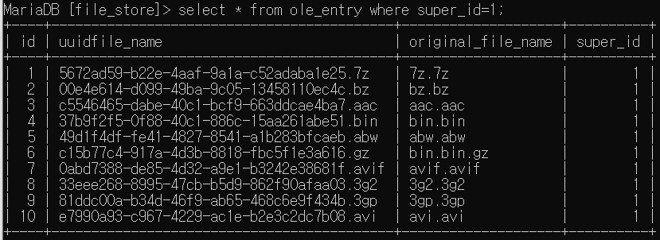
 |  | 3gp.3gp
 |  | 7z.7z
 |  | acc.acc
 |  | abw.abw
 |  | avi.avi
 |  | avif.avif
 |  | bin.bin
 |  | bin.bin.gz
 |  | bz.bz
 |  | csh.csh | 성공 | 성공 | 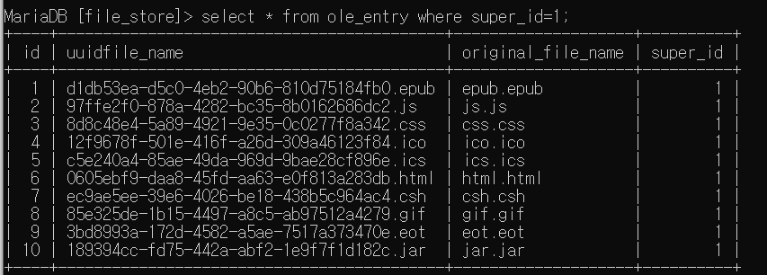
 |  | css.css
 |  | eot.eot
 |  | epub.epub
 |  | gif.gif
 |  | html.html
 |  | ico.ico
 |  | ics.ics
 |  | jar.jar
 |  | js.js
 |  | oga.oga | 성공 | 성공
 |  | ogv.ogv
 |  | opus.opus
 |  | otf.otf
 |  | json.json
 |  | mp4.mp4
 |  | mpeg.mpeg
 |  | mp3.mp3
 |  | php.php | 성공 | 성공 | 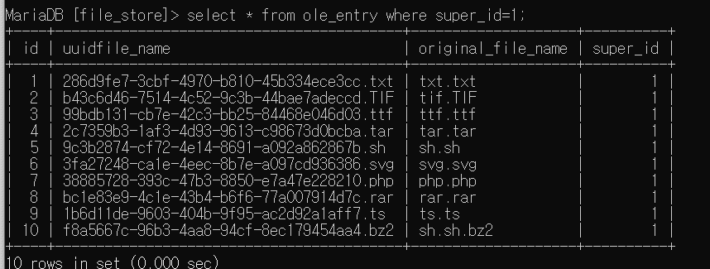
 |  | rar.rar
 |  | sh.sh
 |  | ssh.ssh.bz2
 |  | svg.svg
 |  | tar.tar
 |  | tif.tif
 |  | ts.ts
 |  | ttf.ttf
 |  | txt.txt
 |  | wav.wav | 성공 | 성공
 |  | webm.webm
 |  | webp.webp
 |  | woff.woff
 |  | woff2.woff2
 |  | xhtml.xhtml
 |  | xml.xml
 |  | zip.zip
 |  | csv.csv | 성공 | 성공 | csv는 xlsm으로 저장이 되지만, common mime-type에 xlsm이 안들어가서 텍스트 추출 후 파일생성, rtf파일은 doc로 저장이 되고, 특징을 찾을 수 없어서 doc로 추출 및 bmp파일은 원본_OLE.bmp로 저장
 |  | bmp.bmp
 |  | rtf.rtf
 |  | hwpx.hwpx
 |  | odt.odt
 |  | ods.ods
 |  | odp.odp
docx | Word 통합문서 | 문서1.doc | 성공 | 성공 | 문서 파일들은 업로드파일명_OLE로.확장자로 저장 | 
 |  | 빈 문서 1.hwp
 |  | 통합 문서1.xlsx
 |  | 프레젠테이션1.ppt
 |  | 프레젠테이션1.pptx
 |  | jpg.jpg
 |  | pdf.pdf
 |  | png.png
 |  | 문서1.docx
 |  | exe.exe
 |  | 3g2.3g2 | 성공 | 성공 |  | 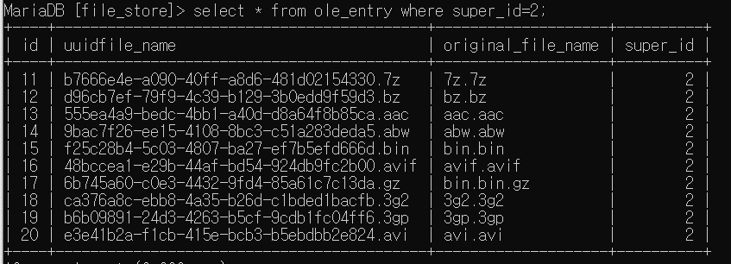
 |  | 3gp.3gp
 |  | 7z.7z
 |  | acc.acc
 |  | abw.abw
 |  | avi.avi
 |  | avif.avif
 |  | bin.bin
 |  | bin.bin.gz
 |  | bz.bz
 |  | csh.csh | 성공 | 성공 | 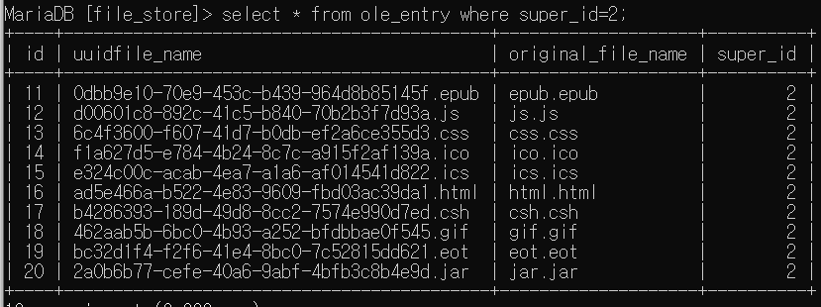
 |  | css.css
 |  | eot.eot
 |  | epub.epub
 |  | gif.gif
 |  | html.html
 |  | ico.ico
 |  | ics.ics
 |  | jar.jar
 |  | js.js
 |  | oga.oga | 성공 | 성공
 |  | ogv.ogv
 |  | opus.opus
 |  | otf.otf
 |  | json.json
 |  | mp4.mp4
 |  | mpeg.mpeg
 |  | mp3.mp3
 |  | php.php | 성공 | 성공
 |  | rar.rar
 |  | sh.sh
 |  | ssh.ssh.bz2
 |  | svg.svg
 |  | tar.tar
 |  | tif.tif
 |  | ts.ts
 |  | ttf.ttf
 |  | txt.txt
 |  | wav.wav | 성공 | 성공
 |  | webm.webm
 |  | webp.webp
 |  | woff.woff
 |  | woff2.woff2
 |  | xhtml.xhtml
 |  | xml.xml
 |  | zip.zip
 |  | csv.csv | 성공 | 성공 | csv는 xlsm으로 저장이 되지만, common mime-type에 xlsm이 안들어가서 텍스트 추출 후 파일생성, rtf파일은 doc로 저장이 되고, 특징을 찾을 수 없어서 doc로 추출 및 bmp파일은 원본_OLE.bmp로 저장
 |  | bmp.bmp
 |  | rtf.rtf
 |  | hwpx.hwpx
 |  | odt.odt
 |  | ods.ods
 |  | odp.odp
hwp | 한글문서 | 문서1.doc | 성공 | 성공 | 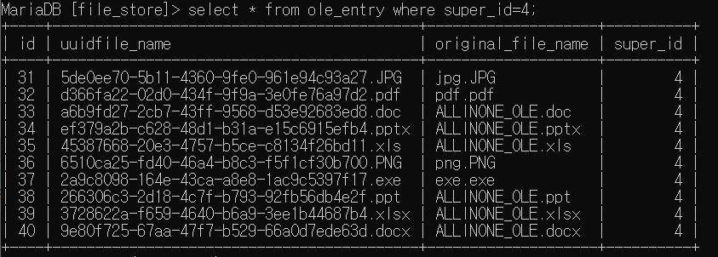 문서 파일들은 업로드파일명_OLE로.확장자로 저장
 |  | 빈 문서 1.hwp
 |  | 통합 문서1.xlsx
 |  | 프레젠테이션1.ppt
 |  | 프레젠테이션1.pptx
 |  | jpg.jpg
 |  | pdf.pdf
 |  | png.png
 |  | 문서1.docx
 |  | exe.exe
 |  | 3g2.3g2 | 성공 | 성공 | 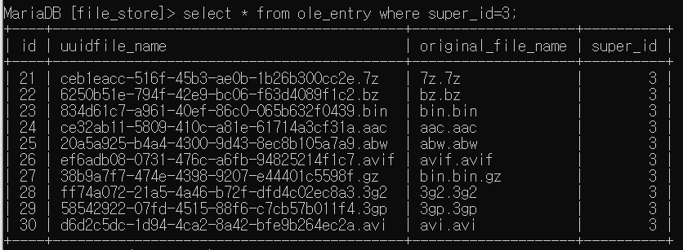
 |  | 3gp.3gp
 |  | 7z.7z
 |  | acc.acc
 |  | abw.abw
 |  | avi.avi
 |  | avif.avif
 |  | bin.bin
 |  | bin.bin.gz
 |  | bz.bz
 |  | csh.csh | 성공 | 성공 | 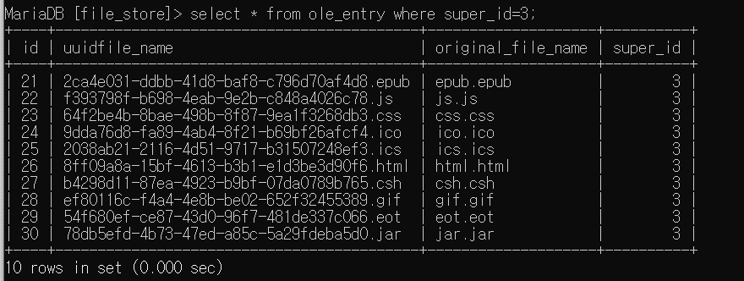
 |  | css.css
 |  | eot.eot
 |  | epub.epub
 |  | gif.gif
 |  | html.html
 |  | ico.ico
 |  | ics.ics
 |  | jar.jar
 |  | js.js
 |  | oga.oga | 성공 | 성공
 |  | ogv.ogv
 |  | opus.opus
 |  | otf.otf
 |  | json.json
 |  | mp4.mp4
 |  | mpeg.mpeg
 |  | mp3.mp3
 |  | php.php | 성공 | 성공 |  | 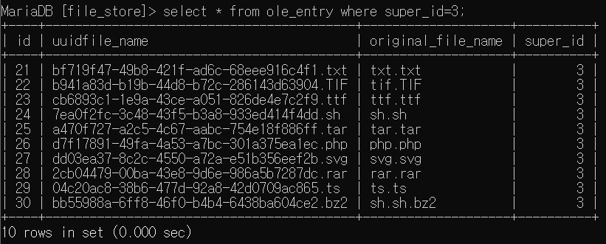
 |  | rar.rar
 |  | sh.sh
 |  | ssh.ssh.bz2
 |  | svg.svg
 |  | tar.tar
 |  | tif.tif
 |  | ts.ts
 |  | ttf.ttf
 |  | txt.txt
 |  | wav.wav | 성공 | 성공
 |  | webm.webm
 |  | webp.webp
 |  | woff.woff
 |  | woff2.woff2
 |  | xhtml.xhtml
 |  | xml.xml
 |  | zip.zip
 |  | csv.csv | 성공 | 성공 | csv는 xlsm으로 저장이 되지만, common mime-type에 xlsm이 안들어가서 텍스트 추출 후 파일생성, rtf파일은 doc로 저장이 되고, 특징을 찾을 수 없어서 doc로 추출 및 bmp파일은 원본_OLE.bmp로 저장
 |  | bmp.bmp
 |  | rtf.rtf
 |  | hwpx.hwpx
 |  | odt.odt
 |  | ods.ods
 |  | odp.odp
ppt | 97-2003 | 문서1.doc | 성공 | 성공 | 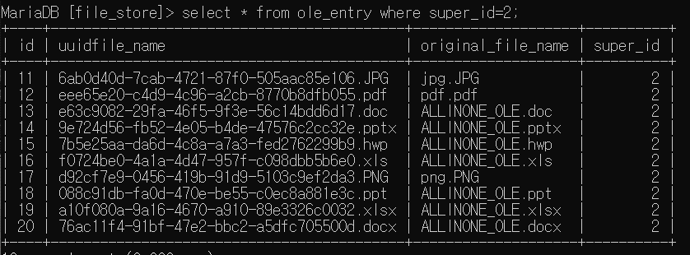 문서 파일들은 업로드파일명_OLE로.확장자로 저장
 |  | 빈 문서 1.hwp
 |  | 통합 문서1.xlsx
 |  | 프레젠테이션1.ppt
 |  | 프레젠테이션1.pptx
 |  | jpg.jpg
 |  | pdf.pdf
 |  | png.png
 |  | 문서1.docx
 |  | exe.exe
 |  | 3g2.3g2 | 성공 | 성공 | 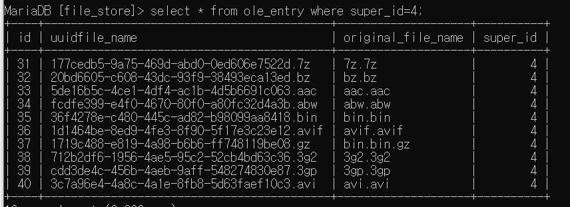
 |  | 3gp.3gp
 |  | 7z.7z
 |  | acc.acc
 |  | abw.abw
 |  | avi.avi
 |  | avif.avif
 |  | bin.bin
 |  | bin.bin.gz
 |  | bz.bz
 |  | csh.csh | 성공 | 성공 | 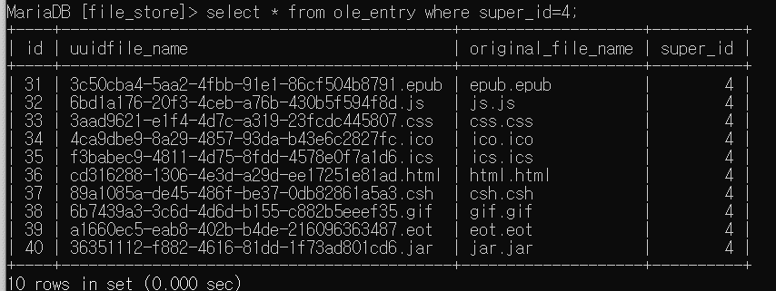
 |  | css.css
 |  | eot.eot
 |  | epub.epub
 |  | gif.gif
 |  | html.html
 |  | ico.ico
 |  | ics.ics
 |  | jar.jar
 |  | js.js
 |  | oga.oga | 성공 | 성공
 |  | ogv.ogv
 |  | opus.opus
 |  | otf.otf
 |  | json.json
 |  | mp4.mp4
 |  | mpeg.mpeg
 |  | mp3.mp3
 |  | php.php | 성공 | 성공 | 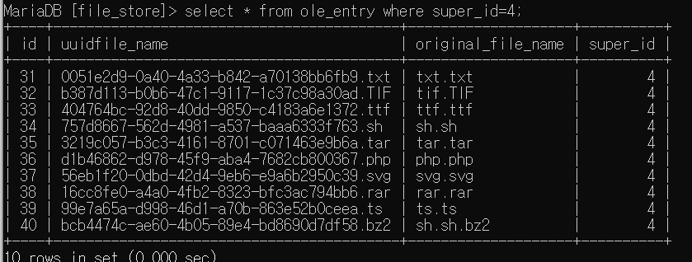
 |  | rar.rar
 |  | sh.sh
 |  | ssh.ssh.bz2
 |  | svg.svg
 |  | tar.tar
 |  | tif.tif
 |  | ts.ts
 |  | ttf.ttf
 |  | txt.txt
 |  | wav.wav | 성공 | 성공
 |  | webm.webm
 |  | webp.webp
 |  | woff.woff
 |  | woff2.woff2
 |  | xhtml.xhtml
 |  | xml.xml
 |  | zip.zip
 |  | csv.csv | 성공 | 성공 | csv는 xlsm으로 저장이 되지만, common mime-type에 xlsm이 안들어가서 텍스트 추출 후 파일생성, rtf파일은 doc로 저장이 되고, 특징을 찾을 수 없어서 doc로 추출 및 bmp파일은 원본_OLE.bmp로 저장
 |  | bmp.bmp
 |  | rtf.rtf
 |  | hwpx.hwpx
 |  | odt.odt
 |  | ods.ods
 |  | odp.odp
pptx | PowerPoint 프레젠테이션 | 문서1.doc | 성공 | 성공 | 문서 파일들은 업로드파일명_OLE로.확장자로 저장
 |  | 빈 문서 1.hwp
 |  | 통합 문서1.xlsx
 |  | 프레젠테이션1.ppt
 |  | 프레젠테이션1.pptx
 |  | jpg.jpg
 |  | pdf.pdf
 |  | png.png
 |  | 문서1.docx
 |  | exe.exe
 |  | 3g2.3g2 | 성공 | 성공 | 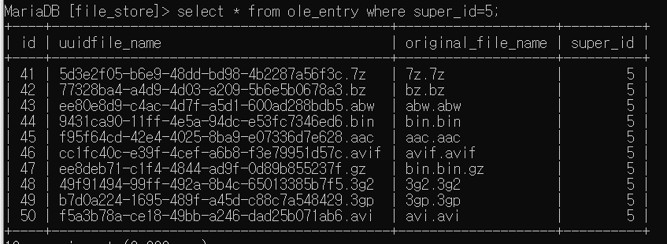
 |  | 3gp.3gp
 |  | 7z.7z
 |  | acc.acc
 |  | abw.abw
 |  | avi.avi
 |  | avif.avif
 |  | bin.bin
 |  | bin.bin.gz
 |  | bz.bz
 |  | csh.csh | 성공 | 성공 | 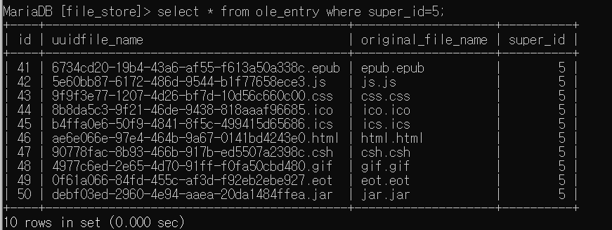
 |  | css.css
 |  | eot.eot
 |  | epub.epub
 |  | gif.gif
 |  | html.html
 |  | ico.ico
 |  | ics.ics
 |  | jar.jar
 |  | js.js
 |  | oga.oga | 성공 | 성공
 |  | ogv.ogv
 |  | opus.opus
 |  | otf.otf
 |  | json.json
 |  | mp4.mp4
 |  | mpeg.mpeg
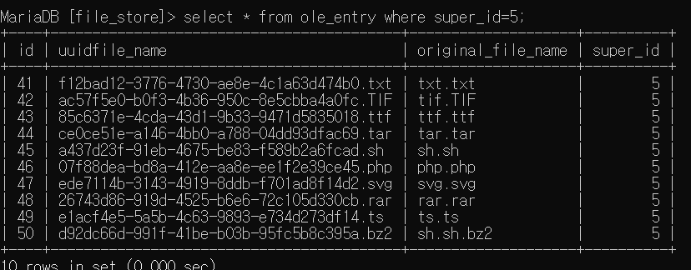
 |  | mp3.mp3
 |  | php.php | 성공 | 성공
 |  | rar.rar
 |  | sh.sh
 |  | ssh.ssh.bz2
 |  | svg.svg
 |  | tar.tar
 |  | tif.tif
 |  | ts.ts
 |  | ttf.ttf
 |  | txt.txt
 |  | wav.wav | 성공 | 성공
 |  | webm.webm
 |  | webp.webp
 |  | woff.woff
 |  | woff2.woff2
 |  | xhtml.xhtml
 |  | xml.xml
 |  | zip.zip
 |  | csv.csv | 성공 | 성공 | csv는 xlsm으로 저장이 되지만, common mime-type에 xlsm이 안들어가서 텍스트 추출 후 파일생성, rtf파일은 doc로 저장이 되고, 특징을 찾을 수 없어서 doc로 추출 및 bmp파일은 원본_OLE.bmp로 저장
 |  | bmp.bmp
 |  | rtf.rtf
 |  | hwpx.hwpx
 |  | odt.odt
 |  | ods.ods
 |  | odp.odp
xls | 97-2003 | 문서1.doc | 성공 | 성공 | 문서 파일들은 업로드파일명_OLE로.확장자로 저장
 |  | 빈 문서 1.hwp
 |  | 통합 문서1.xlsx
 |  | 프레젠테이션1.ppt
 |  | 프레젠테이션1.pptx
 |  | jpg.jpg
 |  | pdf.pdf
 |  | png.png
 |  | 문서1.docx
 |  | exe.exe
 |  | 3g2.3g2 | 성공 | 성공 | 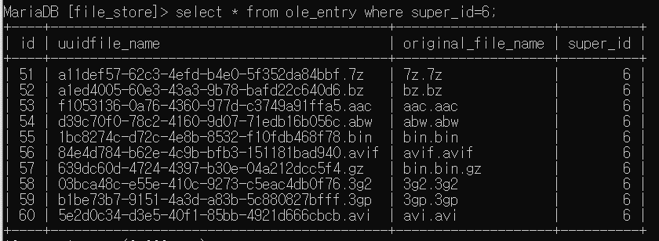
 |  | 3gp.3gp
 |  | 7z.7z
 |  | acc.acc
 |  | abw.abw
 |  | avi.avi
 |  | avif.avif
 |  | bin.bin
 |  | bin.bin.gz
 |  | bz.bz
 |  | csh.csh | 성공 | 성공 | 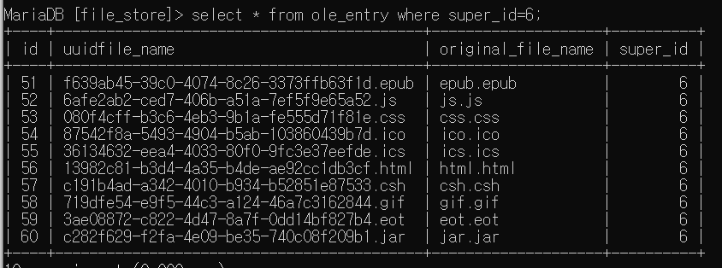
 |  | css.css
 |  | eot.eot
 |  | epub.epub
 |  | gif.gif
 |  | html.html
 |  | ico.ico
 |  | ics.ics
 |  | jar.jar
 |  | js.js
 |  | oga.oga | 성공 | 성공
 |  | ogv.ogv
 |  | opus.opus
 |  | otf.otf
 |  | json.json
 |  | mp4.mp4
 |  | mpeg.mpeg
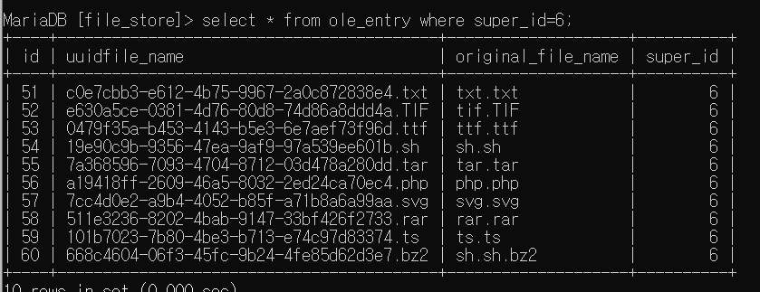
 |  | mp3.mp3
 |  | php.php | 성공 | 성공
 |  | rar.rar
 |  | sh.sh
 |  | ssh.ssh.bz2
 |  | svg.svg
 |  | tar.tar
 |  | tif.tif
 |  | ts.ts
 |  | ttf.ttf
 |  | txt.txt
 |  | wav.wav | 성공 | 성공
 |  | webm.webm
 |  | webp.webp
 |  | woff.woff
 |  | woff2.woff2
 |  | xhtml.xhtml
 |  | xml.xml
 |  | zip.zip
 |  | csv.csv | 성공 | 성공 | csv는 xlsm으로 저장이 되지만, common mime-type에 xlsm이 안들어가서 텍스트 추출 후 파일생성, rtf파일은 doc로 저장이 되고, 특징을 찾을 수 없어서 doc로 추출 및 bmp파일은 원본_OLE.bmp로 저장
 |  | bmp.bmp
 |  | rtf.rtf
 |  | hwpx.hwpx
 |  | odt.odt
 |  | ods.ods
 |  | odp.odp
xlsx | Excel 통합문서 | 문서1.doc | 성공 | 성공 | 문서 파일들은 업로드파일명_OLE로.확장자로 저장
 |  | 빈 문서 1.hwp
 |  | 통합 문서1.xlsx
 |  | 프레젠테이션1.ppt
 |  | 프레젠테이션1.pptx
 |  | jpg.jpg
 |  | pdf.pdf
 |  | png.png
 |  | 문서1.docx
 |  | exe.exe
 |  | 3g2.3g2 | 성공 | 성공 | 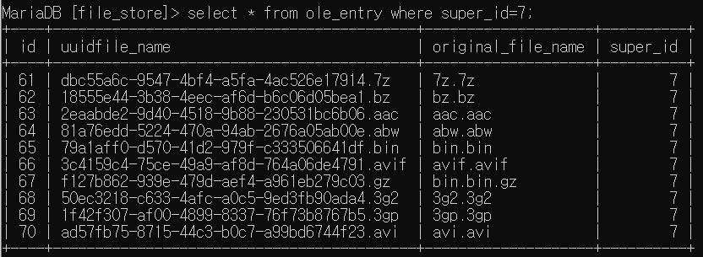
 |  | 3gp.3gp
 |  | 7z.7z
 |  | acc.acc
 |  | abw.abw
 |  | avi.avi
 |  | avif.avif
 |  | bin.bin
 |  | bin.bin.gz
 |  | bz.bz
 |  | csh.csh | 성공 | 성공 | 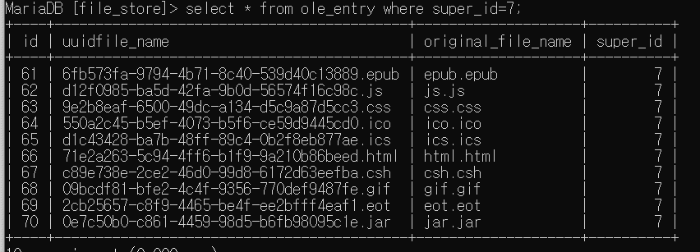
 |  | css.css
 |  | eot.eot
 |  | epub.epub
 |  | gif.gif
 |  | html.html
 |  | ico.ico
 |  | ics.ics
 |  | jar.jar
 |  | js.js
 |  | oga.oga | 성공 | 성공
 |  | ogv.ogv
 |  | opus.opus
 |  | otf.otf
 |  | json.json
 |  | mp4.mp4
 |  | mpeg.mpeg
 |  | mp3.mp3
 |  | php.php | 성공 | 성공 |  | 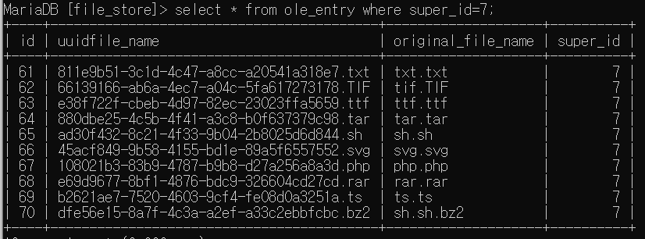
 |  | rar.rar
 |  | sh.sh
 |  | ssh.ssh.bz2
 |  | svg.svg
 |  | tar.tar
 |  | tif.tif
 |  | ts.ts
 |  | ttf.ttf
 |  | txt.txt
 |  | wav.wav | 성공 | 성공
 |  | webm.webm
 |  | webp.webp
 |  | woff.woff
 |  | woff2.woff2
 |  | xhtml.xhtml
 |  | xml.xml
 |  | zip.zip
 |  | csv.csv | 성공 | 성공 | csv는 xlsm으로 저장이 되지만, common mime-type에 xlsm이 안들어가서 텍스트 추출 후 파일생성, rtf파일은 doc로 저장이 되고, 특징을 찾을 수 없어서 doc로 추출 및 bmp파일은 원본_OLE.bmp로 저장
 |  | bmp.bmp
 |  | rtf.rtf
 |  | hwpx.hwpx
 |  | odt.odt
 |  | ods.ods
 |  | odp.odp

업로드 파일 삭제 테스트
테스트 항목 | 파일 삭제 테스트 |  |  | 비고
 | 업로드 파일 삭제 | 추출된 OLE 삭제 | DB 삭제
 | 성공 | 성공 | 성공
삭제 하고자 하는 업로드 파일(8번)

업로드 된 파일 확인(83D1...)

DB에 저장된 OLE정보 확인

OLE 추출물 확인 | 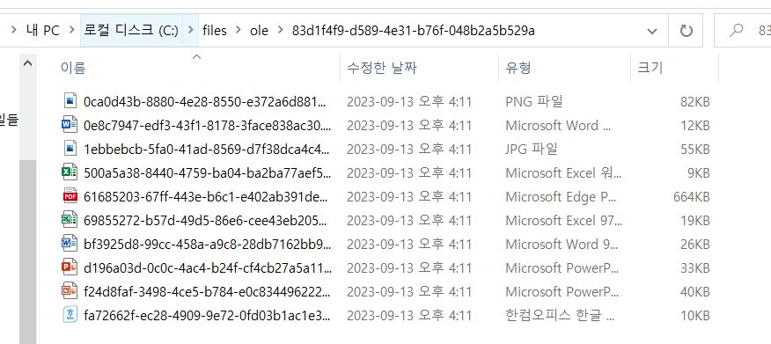

DELETE 후 업로드 파일 삭제 확인

OLE 추출물 저장 폴더 삭제 확인

DB 정보 삭제 확인

업로드 파일 및 OLE 조회
테스트 항목 | 파일 조회 테스트 |  |  | 비고
 | 전체 파일 조회 | 특정 파일 조회 | 특정 파일 OLE조회
 | 성공 | 성공 | 성공
전체 파일 조회 | 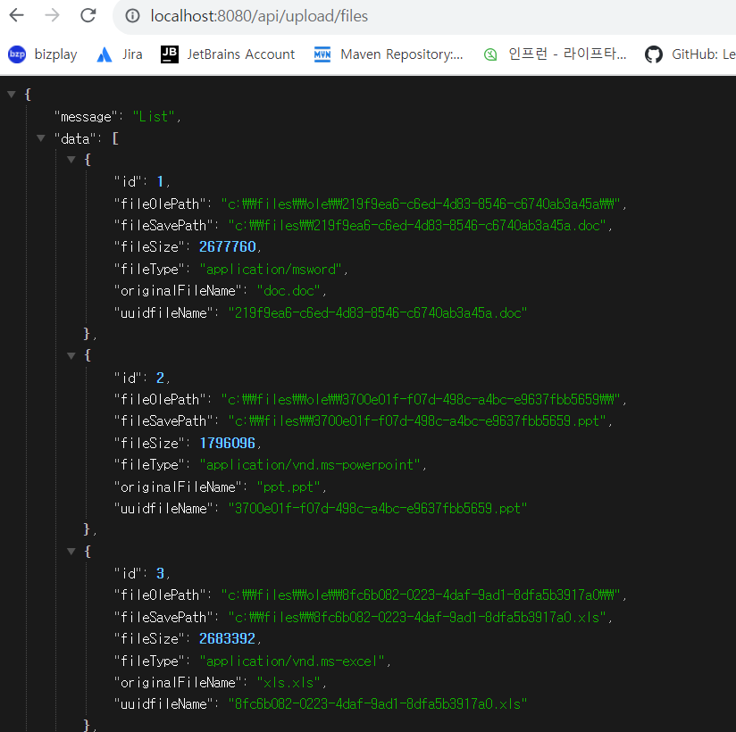

특정 파일 조회 | 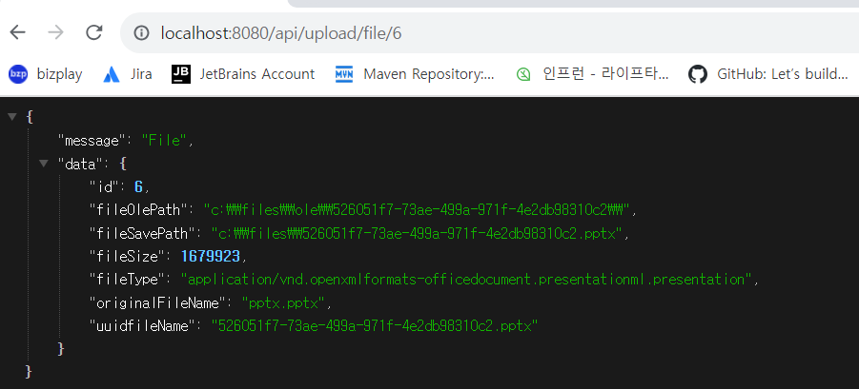

특정 파일 OLE 조회 | 